画面イメージ
詳細設計書 | 論理名称 | K001 | システムID | KS | 改訂日 | 2022-06-06
 | 物理名称 | 勤怠承認詳細画面 | システム名称 | 勤怠管理システム | 改訂者 | チーム2

画面イメージ

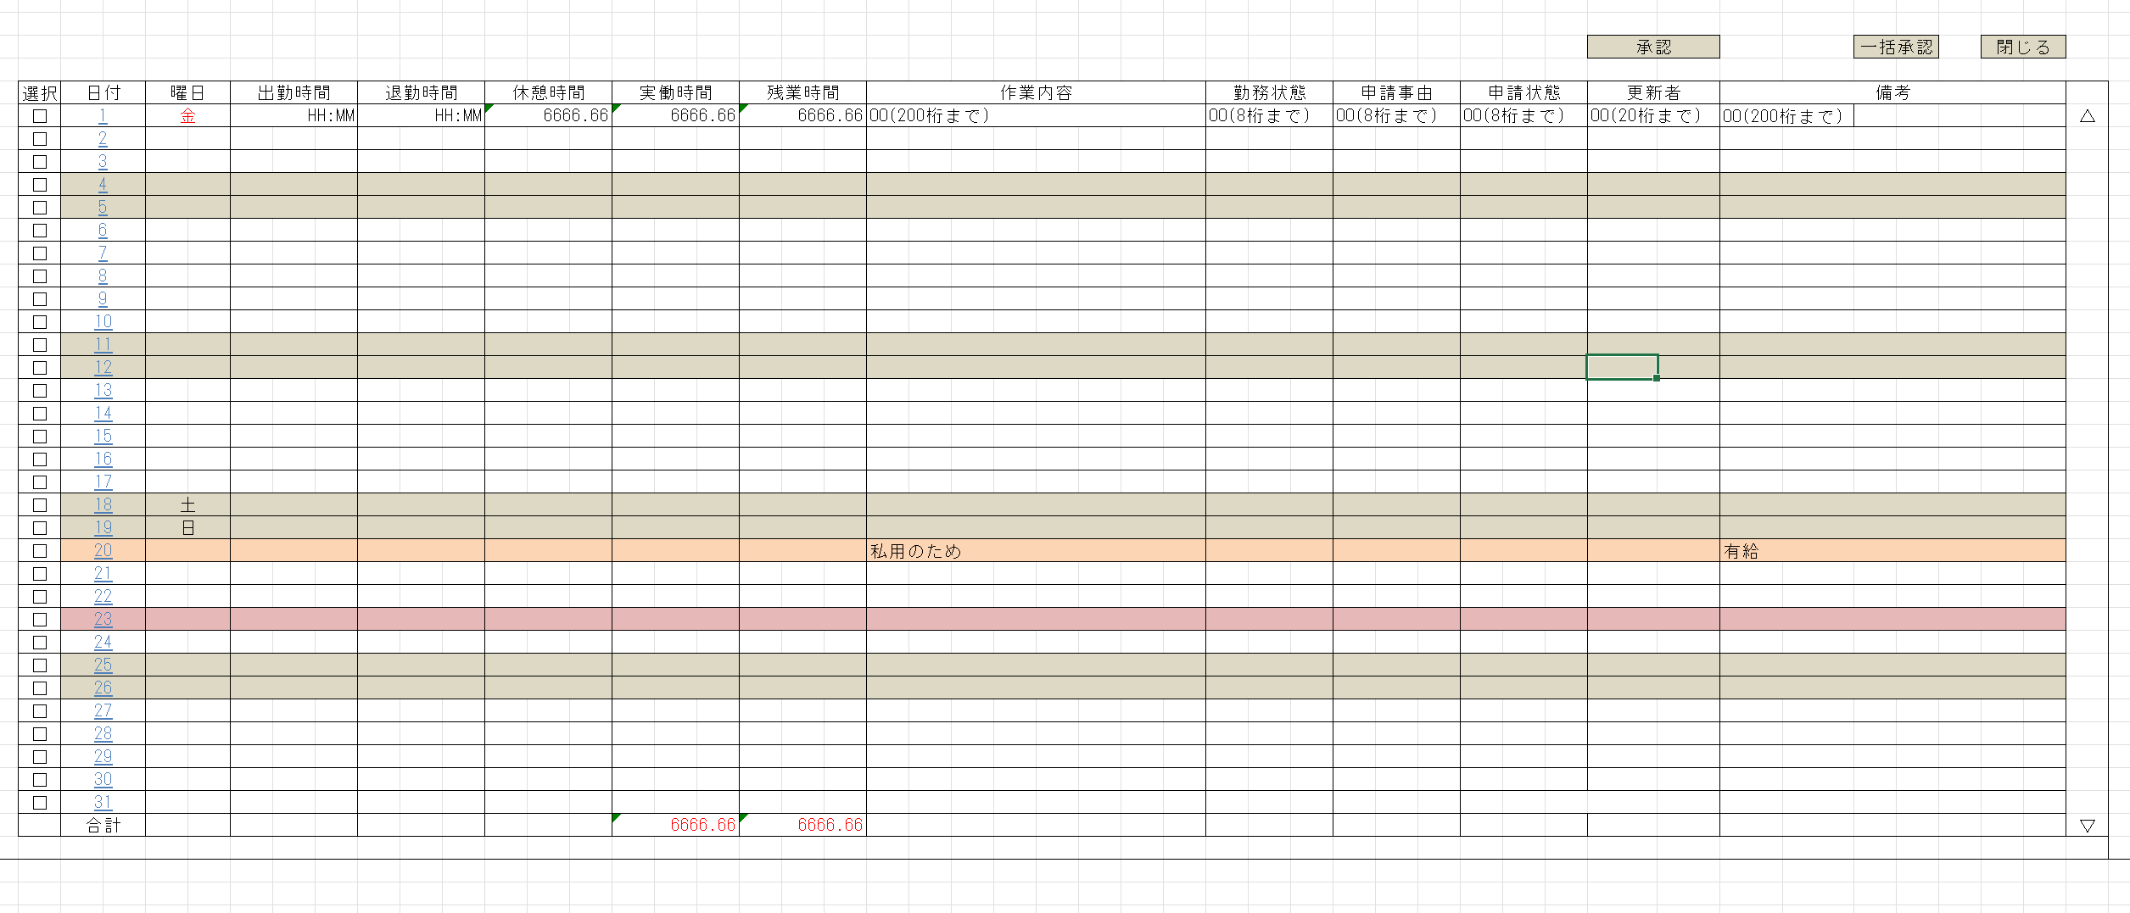
却下

 |  |  |  |  |  |  | 早退

IO関連
詳細設計書 |  | 論理名称 |  | K001 |  |  |  | システムID | KS | 改訂日 |  | 2022-06-06
 |  | 物理名称 |  | 勤怠承認詳細画面 |  |  |  | システム名称 | 勤怠管理システム | 改訂者 |  | チーム2

I/O関連図

勤怠承認詳細
勤怠承認一覧
 |  |  |  |  | 社員IDリンク

 |  |  |  |  |  |  |  |  |  |  | 20230601

パラメータ一覧
No | 論理名称 |  | 物理名称 |  |  | I/O | 備考
1 | 社員ID |  | EMPLOYEE_ID |  |  | I
2 | 勤怠年月 |  | ATTENDANCE_YM |  |  | I
3
4
5
6
7
8
9
テーブル一覧
No | 論理名称 |  | 物理名称 |  |  | I/O | 備考
1 | T_ATTENDANCE |  | 勤怠実績 |  |  | I/O
2 | M_CALENDAR |  | カレンダーマスタ |  |  | O
3 | M_STATUS |  | 出勤状態マスタ |  |  | O
4
5
6
7
8
9
ファイル一覧
No | 論理名称 |  | 物理名称 |  |  | I/O | 備考
1
2
3
4
5
6
7
8
9

画面項目
詳細設計書 |  |  | 論理名称 |  | K001 |  |  |  | システムID | KS |  | 改訂日 |  | 2022-06-06
 |  |  | 物理名称 |  | 勤怠承認詳細画面 |  |  |  | システム名称 | 勤怠管理システム |  | 改訂者 |  | チーム2

画面項目
No | 項目名称 | 分類 |  | 必須 |  | 桁数 | フォーマット | 初期値 | テーブル |  | フィールド |  | 備考
1 | 選択 | checkbox
2 | 日付 | label |  |  |  | 10 |  |  | T_CALENDAR （カレンダー） |  | CALENDAR_DATE（日付）
3 | 曜日 | label |  |  |  | 2 |  |  | T_CALENDAR （カレンダー） |  | WEEKDAY（曜日）
4 | 出勤時間 | label |  |  |  | 5 |  |  | T_ATTENDANCE （勤怠実績） |  | START_TIME（出勤時間）
5 | 退勤時間 | label |  |  |  | 5 |  |  | T_ATTENDANCE（勤怠実績） |  | END_TIME（退勤時間）
6 | 実働時間 | label |  |  |  | 4.1 |  |  | T_ATTENDANCE（勤怠実績） |  | WORKING_HOURS_DAY（実働時間）
7 | 残業時間 | label |  |  |  | 4 |  |  | T_ATTENDANCE（勤怠実績） |  | OVERTIME_HOURS（残業時間）
8 | 作業内容 | label |  |  |  | 200 |  |  | T_ATTENDANCE（勤怠実績） |  | WORK_CONTENT （作業内容）
9 | 勤務状態 | label |  |  |  | 1 |  |  | T_STATUS （出勤状態） |  | STATUS_NAME （状態名所）
10 | 申請事由 | label |  |  |  |  |  |  | ？？？？ |  | ？？？？ |  | なくていい
11 | 申請状態 | label |  |  |  | 10 |  |  | ？？？？ |  | ？？？？ |  | 承認待ち、承認済み、却下
12 | 更新者 | label |  |  |  | 10 |  |  | T_ATTENDANCE |  | UPDATE_USER
13 | 備考 | label |  |  |  | 200 |  |  | T_ATTENDANCE |  | REMARKS
14 | 承認 | button
申請事由？
15 | 一括承認 | button
16 | 却下 | button
17 | 閉じる | button
18
19
20
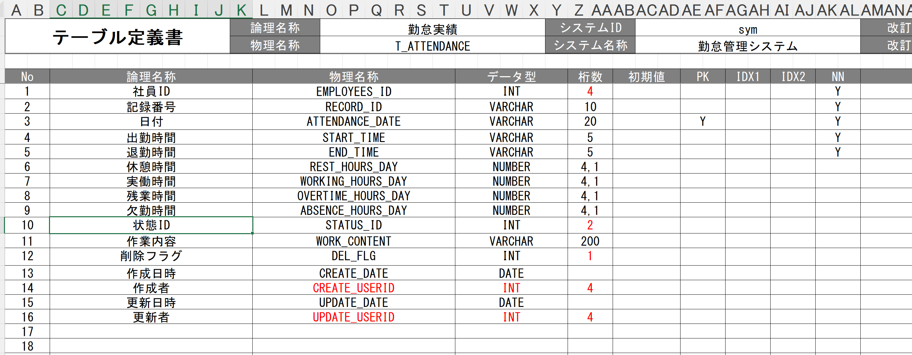
21
22
23
24
25
26
27
28
29
30
31
32
33
34
35
36
37
38
39
40
41
42
43
44
45
46
47

イベント処理
詳細設計書 |  |  |  |  |  |  |  |  |  | 画面ID |  |  | K001 |  |  | システムID |  | KS | 改訂日 | 2022-06-06
 |  |  |  |  |  |  |  |  |  | 画面名称 |  |  | 勤怠承認詳細 |  |  | システム名称 |  | 勤怠管理システム | 改訂者 | チーム2

1.初期表示処理

 | 1.1.画面制御

 |  | 1.1.1.活性化制御

 |  |  |  | No | 項目名 |  |  |  |  |  |  | 活性化
 |  |  |  | 1 | 承認 |  |  |  |  |  |  | 活性
 |  |  |  | 2 | 一括承認 |  |  |  |  |  |  | 活性
 |  |  |  | 3 | 却下 |  |  |  |  |  |  | 活性
 |  |  |  | 4 | 閉じる |  |  |  |  |  |  | 活性
 |  |  |  | 5 | 選択チェックボックス |  |  |  |  |  |  | 活性

 | 1.2.勤怠承認詳細取得

 |  |  | 抽出項目
 |  |  |  | T_ATTENDANCE.日付
 |  |  |  | T_CALENDAR.曜日
 |  |  |  | T_ATTENDANCE.出勤時間
 |  |  |  | T_ATTENDANCE.退勤時間
 |  |  |  | T_ATTENDANCE.休憩時間
 |  |  |  | T_ATTENDANCE.実働時間
 |  |  |  | T_ATTENDANCE.残業時間
 |  |  |  | T_ATTENDANCE.作業内容
 |  |  |  | T_ATTENDANCE.勤務状態
 |  |  |  | 申請事由
 |  |  |  | 申請状態
 |  |  |  | T_ATTENDANCE.更新者
 |  |  |  | T_ATTENDANCE.備考
 |  |  | テーブル
 |  |  |  | 勤怠実績 |  |  |  |  | T_ATTENDANCE
 |  |  |  | カレンダー |  |  |  |  | T_CALENDAR
 |  |  |  | 社員情報 |  |  |  |  | T_EMPLOYEES

 |  |  | 結合条件
 |  |  | T_CALENDAR
 |  |  | LEFT JOIN
 |  |  | T_CALENDAR ON CALENDAR_DATE = T_ATTENDANCE.ATTENDANCE_DATE
 |  |  |  | 削除フラグ
 |  |  | LEFT JOIN
 |  |  | T_STATUS ON T_ATTENDANCE.STATUS_ID = T_STATUS.STATUS_ID
 |  |  |  | 削除フラグ

 |  |  | 抽出条件
 |  |  |  | SELECT ATTENDANCE_DATE, START_TIME, END_TIME, REST_HOURS, WORKING_HOURS, OVERTIME_HOURS, ABSENCE_HOURS, STATUS_ID, REMARKS FROM T_ATTENDANCE;
 |  |  |  |  |  | T_CALENDAR.T_CALENDAR LIKE ’202301％’ 削除フラグ＝’０’
 |  |  | 集約条件
 |  |  |  | なし

 |  |  | ソート順
 |  |  |  | 入社年月日 |  |  |  | 日付（昇順）

 |  |  | No | 項目名 |  |  |  |  |  |  | 活性化
 |  |  | 1 | ログアウト |  |  |  |  |  |  | 活性

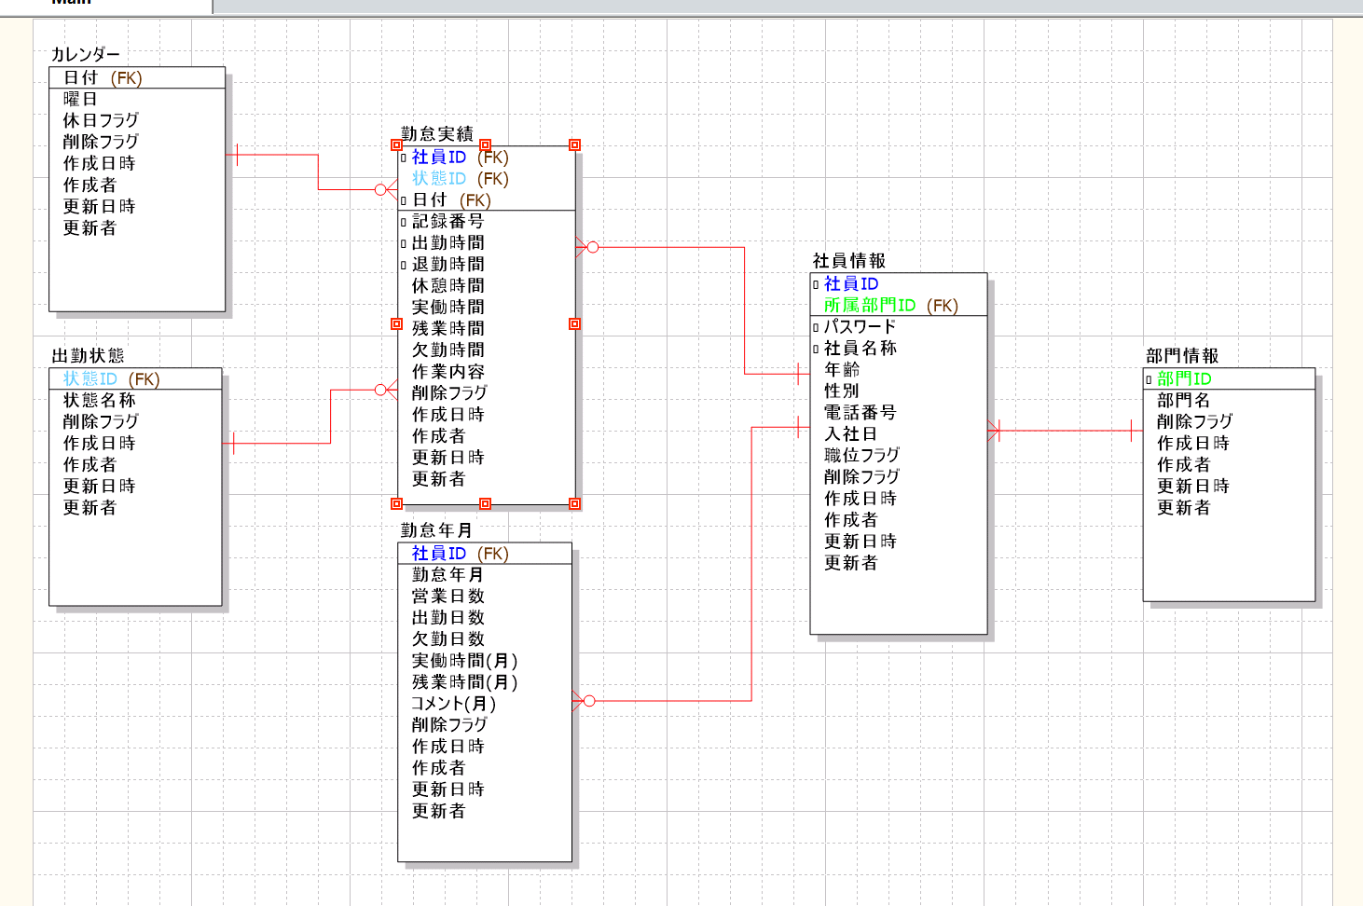
 | 1.3.画面項目編集

 |  |  |  | No | 画面項目名 |  |  |  |  |  |  | 編集仕様 |  |  |  |  | 備考
 |  |  |  |  |  |  |  |  |  |  |  | 取得処理 |  | 項目名 | 編集仕様詳細
 |  |  |  | 1 | 日付 |  |  |  |  |  |  | 1.2 |  | 日付 | 編集なし
 |  |  |  | 2 | 曜日 |  |  |  |  |  |  | 1.2 |  | 曜日 | 編集なし
 |  |  |  | 3 | 出勤時間 |  |  |  |  |  |  | 1.2 |  | 出勤時間 | 編集なし
 |  |  |  | 4 | 退勤時間 |  |  |  |  |  |  | 1.2 |  | 退勤時間 | 編集なし
 |  |  |  | 5 | 休憩時間 |  |  |  |  |  |  | 1.2 |  | 休憩時間 | 編集なし
 |  |  |  | 6 | 実働時間 |  |  |  |  |  |  | 1.2 |  | 実働時間 | 編集なし
 |  |  |  | 7 | 残業時間 |  |  |  |  |  |  | 1.2 |  | 残業時間 | 編集なし
 |  |  |  | 8 | 作業内容 |  |  |  |  |  |  | 1.2 |  | 作業内容 | 編集なし
 |  |  |  | 9 | 勤怠状態 |  |  |  |  |  |  | 1.2 |  | 勤怠状態 | 編集なし
 |  |  |  | 10 | 更新者 |  |  |  |  |  |  | 1.2 |  | 更新者 | 編集なし
 |  |  |  | 11 | 備考 |  |  |  |  |  |  | 1.2 |  | 備考 | 編集なし

 | 1.4.画面ヘッダー編集

 |  |  |  | No | 項目名 |  |  |  |  |  |  | 活性化
 |  |  |  | 1 | 社員情報 |  |  |  |  |  |  | 活性
 |  |  |  | 2 | 勤怠情報 |  |  |  |  |  |  | 活性
 |  |  |  | 3 | 勤怠承認 |  |  |  |  |  |  | 活性
 |  |  |  | 4 | ログアウト |  |  |  |  |  |  | 活性
 |  |  |  | 5 | 所属部門 |  |  |  |  |  |  | 活性
 |  |  |  | 6 | ユーザー名 |  |  |  |  |  |  | 活性

2.閉じるボタンクリック処理

 | ・勤怠承認一覧画面へ遷移する。

 |  |  | 引数：
 |  |  |  | なし

4.一括選択ボタンクリック処理

 |  | ・一括選択のチェックボックスを全部選択する。
 |  | ・一括選択のチェックボックスを第二回をクリックしたら、全部の選択を解除する。

 |  |  | 引数：
 |  |  |  | なし

5.却下・承認ボタンクリック処理

 | 1.チェック

 |  | ①選択行チェック

 |  |  | １件も選択しない場合、エラーメッセージを表示する。

 |  |  |  | メッセージ内容：
 |  |  |  |  | E0001 |  | 勤怠実績を選択してください。

 |  | ②却下・承認確認

 |  |  | 承認確認メッセージを表示する。「はい」をクリックする場合、勤怠承認一覧画面へ遷移。「いいえ」をクリックする場合、処理を中止する。

 |  |  |  | メッセージ内容：
 |  |  |  |  | I0001 |  |  | 選択した勤怠実績を承認してもよろしいですか。

 | 2.更新処理処理

 |  |  | ・選択した社員にメールで通知し、申請状態を更新し、勤怠実績を更新する。

 |  | 更新テーブル
 |  |  | 勤怠実績 T_ATTENDANCE

 |  | 更新項目
 |  |  | 状態ID
 |  |  |  |  |  | ← |  |  | 9（却下）
 |  |  |  |  |  | ← |  |  | 3（承認）
 |  |  | 更新日付 |  |  |  |  |  | システム日時
 |  |  | 更新者 |  |  |  |  |  | ログインユーザID

 |  | 更新条件
 |  | 社員ID |  | ＝ |  | 画面.社員ID |  |  |  |  | AND
 |  | 日付 |  | ＝ |  | 画面選択した日付 |  |  |  |  | AND
 |  | 削除フラグ ＝ ０

